销量
产品量价规划
一、销量、售价
 |  | 预计销价年降 | 5 年 | 4.00%
 |  |  | DZ16231510320
新开发产品 | 产品名称 | 司机座椅 | 副司机座椅 |  |  |  |  | 合计
 | 产品图号 | DZ15221519945 | 副司机暂无 |  |  |  |  |  | 100
 | 配置 | 三点式安全带、可变阻尼、机械腰疼 | 三点式管式结构副司机 |  |  |  |  |  | 96 | 0.96
 | 销售价格 （元，未税） | 1495 | 530 |  |  |  |  |  | 92.16 | 0.9216
销量（件） | 2022年 | 1000 | 1000 |  |  |  |  | 2,000 | 88.4736 | 0.884736
 | 2023年 | 10000 | 10000 |  |  |  |  | 20,000 | 84.934656 | 0.84934656
 | 2024年 | 30000 | 30000 |  |  |  |  | 60,000
 | 2025年 | 30000 | 30000 |  |  |  |  | 60,000
 | 2026年 | 30000 | 30000 |  |  |  |  | 60,000
 |  |  |  |  |  |  |  | -
合计 |  | 101,000 | 101,000 | - | - | - | - | 202,000

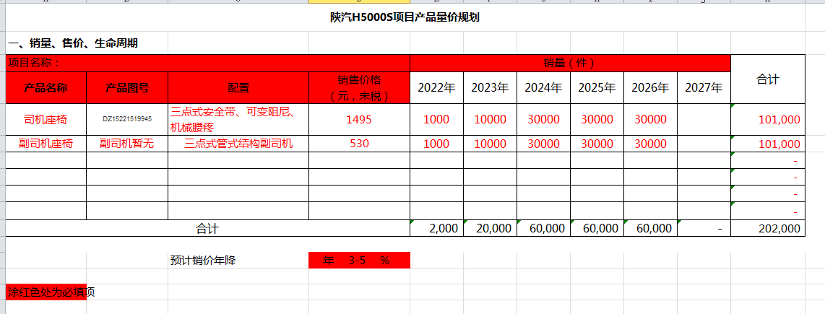

材料成本
材料成本
预估原材料成本（单位：元，未税） |  |  |  | 供应商年降： 5 年 4 %
序号 | 模块 | 项目名称 | H5000S |  | 项目编号 |  |  |  | 备注
 |  | 产品名称 | L6000座椅 | 副司机座椅 | 0 | 0 | 0 | 0
 |  | 产品图号 | DZ16231510310/320 | 副司机暂无 | 0 | 0 | 0 | 0
1 |  |  | 1,131.91 | 397.24
2
3
4
5
6
7
8
9
10
11
12
13
14
15
16
17
18
19
20
21
22
23
24
25
26
27
汇总 |  |  | 1,131.91 | 397.24 | - | - | - | -

 |  |  | 材料成本年降汇总表4%
 |  |  | 产品名称 | 材料成本
 |  |  |  | 2022年 | 2023年 | 2024年 | 2025年 | 2026年
 |  |  | 驾驶员座椅总成6800010CH26-C00 | 1131.91 | 1086.63 | 1043.17 | 1001.44 | 961.38
 |  |  | 驾驶员座椅总成6800010BH26-C00 | 397.24 | 381.35 | 366.10 | 351.45 | 337.39
 |  |  | 驾驶员座椅总成6800010FH26-C00 | - | 0.00 | 0.00 | 0.00 | 0.00
 |  |  | 驾驶员座椅总成6800010HH26-C00 | - | 0.00 | 0.00 | 0.00 | 0.00
 |  |  | 驾驶员座椅总成6800010JH26-C00 | - | 0.00 | 0.00 | 0.00 | 0.00
 |  |  | 驾驶员座椅总成6800010GH26-C00 | - | 0.00 | 0.00 | 0.00 | 0.00

